Diagrama_Visual
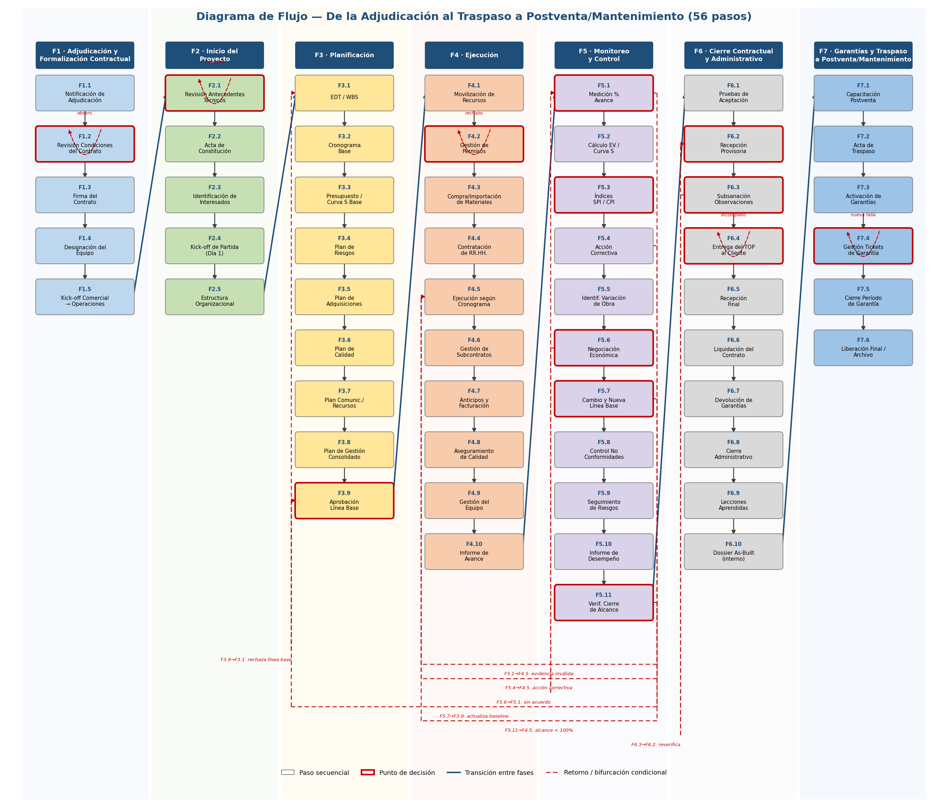
Diagrama de Flujo — Vista Gráfica (complementa la hoja Flujo_Detallado)
Carriles por fase, de izquierda a derecha. Bordes rojos = punto de decisión. Líneas discontinuas rojas = retorno/bifurcación condicional (ver detalle exacto en Flujo_Detallado).

